別紙詳細（状況説明）
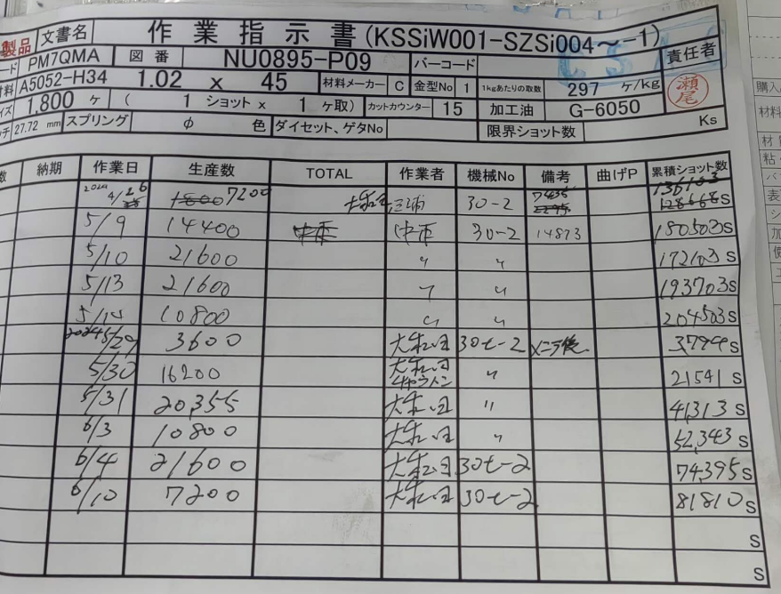

 |  | ・2024/5/29（メンテナンス後）より離脱バリ発生

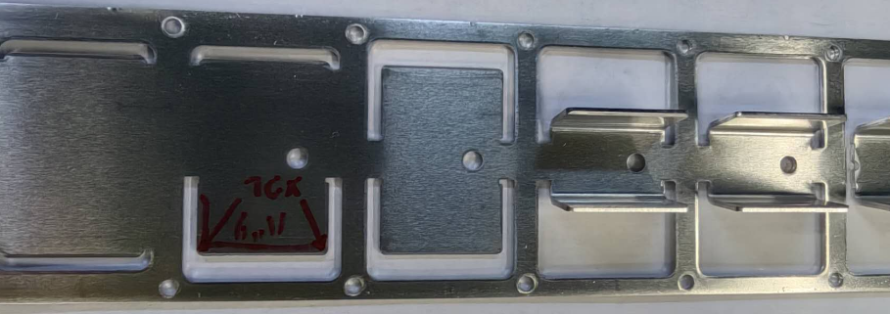

左外形抜

右外形抜
外形カット位置：正常 |  |  | 外形カット位置不良
 |  |  | にて離脱のバリ発生

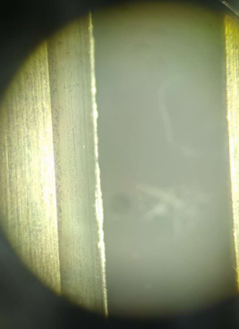
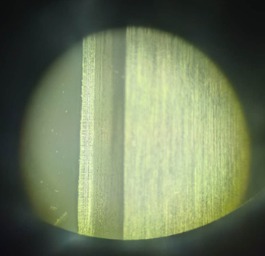
C面打ち工程

つぶし：正常 | つぶし：異常

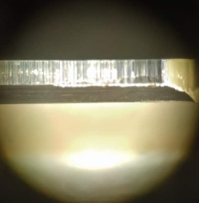

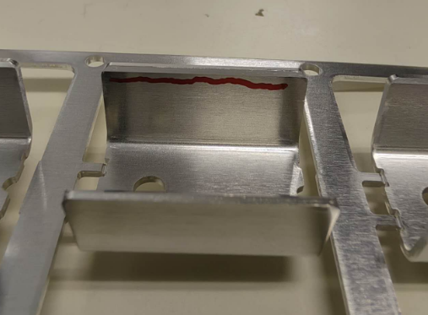
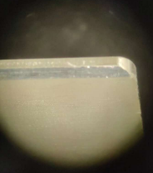

 |  |  | 〇箇所：離脱バリ

